FA
 | DISEÑO FLOCULADOR ALABAMA
 | 1.1 Criterios de Diseño: |  |  |  |  | 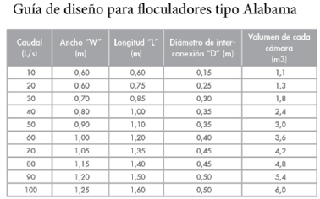
 | Datos iniciales:
0 | Caudal de Diseño (QMD) | 57.26 | L/s | 0
 | Caudal de Diseño (QMD) | 0.06 | m³/s | 1
1 | Tiempo de floculación (T) | 20.00 | min | 2
 | Tiempo de floculación (T) | 1200.00 | s | 3
 | Tiempo de detencion de la camara (Tr) | 100.00 | s | 4
 | Volumen de cada camara (Ɐc) | 5.73 | m³ | 5
2 | Diametro interconexión (D) | 0.39 | m | 6
3 | Diametro de interno 20" (Di) | 0.45964 | m | 7
 | Area de la tuberia 20" (N) | 0.17 | m² | 8
4 | Diametro de externo 20" (Di) | 0.51 | m | 9 |  | Figura 1. Guia de diseño para floculadores tipo Alabama
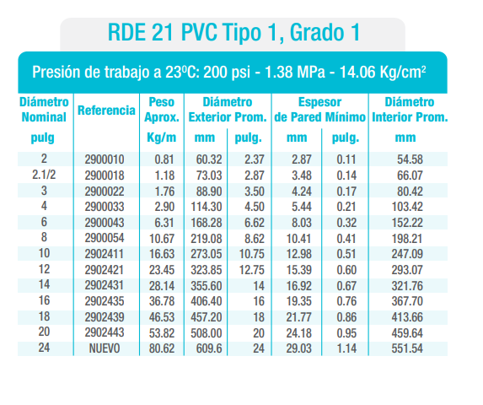
 | Area del orificio 20" (A) | 0.20 | m² | 10
5 | Ancho (W) | 1.30 | m | 11
6 | Longitud (L) | 1.60 | m | 12
7 | Altura (a) | 2.75 | m | 13
8 | Densidad del agua (ρ) | 998.30 | Kg/m³ | 14
9 | Viscocidad Cinematica del agua (µ) | 0.00 | m²/s | 15
10 | Gravedad (g) | 9.81 | m/s2 | 16
11 | Temperatura (°c) | 20.00 | °C | 17
12 | Coeficiente de descarga (Cd) | 0.76 | K | 18
13 | Coeficiente de descarga Orificios (Cd) | 0.80 | K | 19 |  | Figura 2. Especificaciones técnicas tuberias PVC tipo 1 RDE 21
 | CALCULOS
 | Volumen floculador (Ɐ) | 68.6 | m³ |  |  | 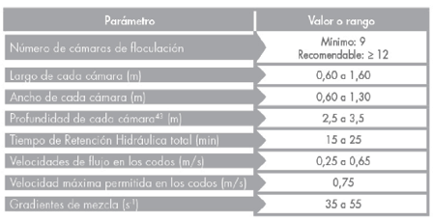
 | # De camaras (Adoptado) (#c) | 12 | unid
 | Velocidad de flujo entre codos (ν) | 0.345 | m/s
 | Velocidad de flujo entre codos | Cumple
 | Perdida Pasamuro (H´) | 0.01050813087 | m
 | Perdida Codo (H´´) | 0.00242779856 | m
 | Perdidas Orificio (H´´´) | 0.00635607625 | m
 | Perdida total floculador (H) | 0.01929200568 | m
 | Perdidas de Carga en las 20 Camaras (Pc) | 0.23150407 | m |  |  | Figura 3. Criterios de diseño de floculador tipo alabama
 | Gradiente de Mezcla (G) | 43.2875003 | s-1
 | Gradiente de Mezcla (G) | Cumple |  |  |  | 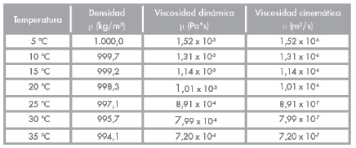
 | Numero de Camp (Gt) | 4328.7500281
 | Pendiente (P) | 0.0120575 | %

 | Datos de Salida Camara No 2:
 | Diametro de interno Orificio (Di) | 0.4600000 | m
 | Area del orificio No 2 (A) | 0.1661903 | m²
 | Coeficiente de Descarga (Cd) | 0.8000000
 | Perdida Pasamuro (H´) | 0.0094836 | m
 | Perdida Codo (H´´) | 0.0024278 | m
 | Perdidas Orificio (H´´´) | 0.0094539 | m
 | Perdida total floculador (H) | 0.0213653 | m
 | Gradiente de mezcla (G) | 45.5542118 | s-1 | Cumple
 | Numero de Camp (Gt) | 4555.4211801 |  |  |  | Figura 4. Parametros de mezcla
 | Pendiente (P) | 0.0133533 | %

 | Datos de Salida Camara No 3:
 | Diametro de interno Orificio (Di) | 0.41000 | m
 | Area del orificio No 3 (A) | 0.13203 | m²
 | Coeficiente de Descarga (Cd) | 0.80000
 | Perdida Pasamuro (H´) | 0.00948 | m |  |  | Figura 5. Perdidas en el pasamuro
 | Perdida Codo (H´´) | 0.00243 | m
 | Perdidas Orificio (H´´´) | 0.01498 | m
 | Perdida total floculador (H) | 0.02689 | m
 | Gradiente de mezcla (G) | 51.10690 | s-1 | Cumple
 | Numero de Camp (Gt) | 5110.68953
 | Pendiente (P) | 0.01681 | % |  |  | Figura 6. Perdidas en codos

 | Datos de Salida Camara No 4:
 | Diametro de interno Orificio (Di) | 0.46 | m
 | Area del orificio No 4 (A) | 0.17 | m²
 | Coeficiente de Descarga (Cd) | 0.80
 | Perdida Pasamuro (H´) | 0.01 | m
 | Perdida Codo (H´´) | 0.00 | m |  |  | Figura 7. Gradiente de mezcla
 | Perdidas Orificio (H´´´) | 0.01 | m
 | Perdida total floculador (H) | 0.02 | m
 | Gradiente de mezcla (G) | 45.55 | s-1 | Cumple
 | Numero de Camp (Gt) | 4555.42
 | Pendiente (P) | 0.01 | %

 | Datos de Salida Camara No 5:
 | Diametro de interno Orificio (Di) | 0.41 | m
 | Area del orificio No 5 (A) | 0.13 | m²
 | Coeficiente de Descarga (Cd) | 0.80
 | Perdida Pasamuro (H´) | 0.01 | m
 | Perdida Codo (H´´) | 0.00 | m
 | Perdidas Orificio (H´´´) | 0.01 | m
 | Perdida total floculador (H) | 0.03 | m
 | Gradiente de mezcla (G) | 51.11 | s-1 | Cumple
 | Numero de Camp (Gt) | 5110.69
 | Pendiente (P) | 0.02 | %

 | Datos de Salida Camara No 6:
 | Diametro de interno Orificio (Di) | 0.46 | m
 | Area del orificio No 6 (A) | 0.17 | m²
 | Coeficiente de Descarga (Cd) | 0.80
 | Perdida Pasamuro (H´) | 0.01 | m
 | Perdida Codo (H´´) | 0.00 | m
 | Perdidas Orificio (H´´´) | 0.01 | m
 | Perdida total floculador (H) | 0.02 | m
 | Gradiente de mezcla (G) | 45.55 | s-1 | Cumple
 | Numero de Camp (Gt) | 4555.42
 | Pendiente (P) | 0.01 | %

 | Datos de Salida Camara No 7:
 | Diametro de interno Orificio (Di) | 0.41 | m
 | Area del orificio No 7 (A) | 0.13 | m²
 | Coeficiente de Descarga (Cd) | 0.80
 | Perdida Pasamuro (H´) | 0.01 | m
 | Perdida Codo (H´´) | 0.00 | m
 | Perdidas Orificio (H´´´) | 0.01 | m
 | Perdida total floculador (H) | 0.03 | m
 | Gradiente de mezcla (G) | 51.11 | s-1 | Cumple
 | Numero de Camp (Gt) | 5110.69
 | Pendiente (P) | 0.02 | %

 | Datos de Salida Camara No 8:
 | Diametro de interno Orificio (Di) | 0.46
 | Area del orificio No 8 (A) | 0.17
 | Coeficiente de Descarga (Cd) | 0.80
 | Perdida Pasamuro (H´) | 0.01
 | Perdida Codo (H´´) | 0.00
 | Perdidas Orificio (H´´´) | 0.01
 | Perdida total floculador (H) | 0.02
 | Gradiente de mezcla (G) | 45.55 |  | Cumple
 | Numero de Camp (Gt) | 4555.42
 | Pendiente (P) | 0.01

 | Datos de Salida Camara No 9:
 | Diametro de interno Orificio (Di) | 0.41 | m
 | Area del orificio No 9 (A) | 0.13 | m²
 | Coeficiente de Descarga (Cd) | 0.80
 | Perdida Pasamuro (H´) | 0.01 | m
 | Perdida Codo (H´´) | 0.00 | m
 | Perdidas Orificio (H´´´) | 0.01 | m
 | Perdida total floculador (H) | 0.03 | m
 | Gradiente de mezcla (G) | 51.11 | s-1 | Cumple
 | Numero de Camp (Gt) | 5110.69
 | Pendiente (P) | 0.02 | %

 | Datos de Salida Camara No 10:
 | Diametro de interno Orificio (Di) | 0.46 | m
 | Area del orificio No 10 (A) | 0.17 | m²
 | Coeficiente de Descarga (Cd) | 0.80
 | Perdida Pasamuro (H´) | 0.01 | m
 | Perdida Codo (H´´) | 0.00 | m
 | Perdidas Orificio (H´´´) | 0.01 | m
 | Perdida total floculador (H) | 0.02 | m
 | Gradiente de mezcla (G) | 45.55 | s-1 | Cumple
 | Numero de Camp (Gt) | 4555.42
 | Pendiente (P) | 0.01 | %

 | Datos de Salida Camara No 11:
 | Diametro de interno Orificio (Di) | 0.41 | m
 | Area del orificio No 11 (A) | 0.13 | m²
 | Coeficiente de Descarga (Cd) | 0.80
 | Perdida Pasamuro (H´) | 0.01 | m
 | Perdida Codo (H´´) | 0.00 | m
 | Perdidas Orificio (H´´´) | 0.01 | m
 | Perdida total floculador (H) | 0.03 | m
 | Gradiente de mezcla (G) | 51.11 | s-1 | Cumple
 | Numero de Camp (Gt) | 5110.69
 | Pendiente (P) | 0.02 | %

 | Datos de Salida Camara No 12:
 | Diametro de interno Orificio (Di) | 0.46 | m
 | Area del orificio No 12 (A) | 0.17 | m²
 | Coeficiente de Descarga (Cd) | 0.80
 | Perdida Pasamuro (H´) | 0.01 | m
 | Perdida Codo (H´´) | 0.00 | m
 | Perdidas Orificio (H´´´) | 0.01 | m
 | Perdida total floculador (H) | 0.02 | m
 | Gradiente de mezcla (G) | 45.55 | s-1 | Cumple
 | Numero de Camp (Gt) | 4555.42
 | Pendiente (P) | 0.01 | %

 | Conforme a Resolución 330 de 2017:
 | Número Camp | Ncamp | 57214.72 |  | Cumple
 | Gradiente de Mezcla Promedio | GT | 47.679 | s-1 | Cumple

 | Referencias: Arboleda, J. A. V. (2000). Teoría y práctica de la purificación del agua (3.a ed., Vol. 1). ACODAL
 | William Antonio Lozano-Rivas & Guillermo lozano Bravo. (2015). POTABILIZACIÓN DEL AGUA (1.a ed., Vol. 1). Universidad Piloto de Colombia.

